关系图
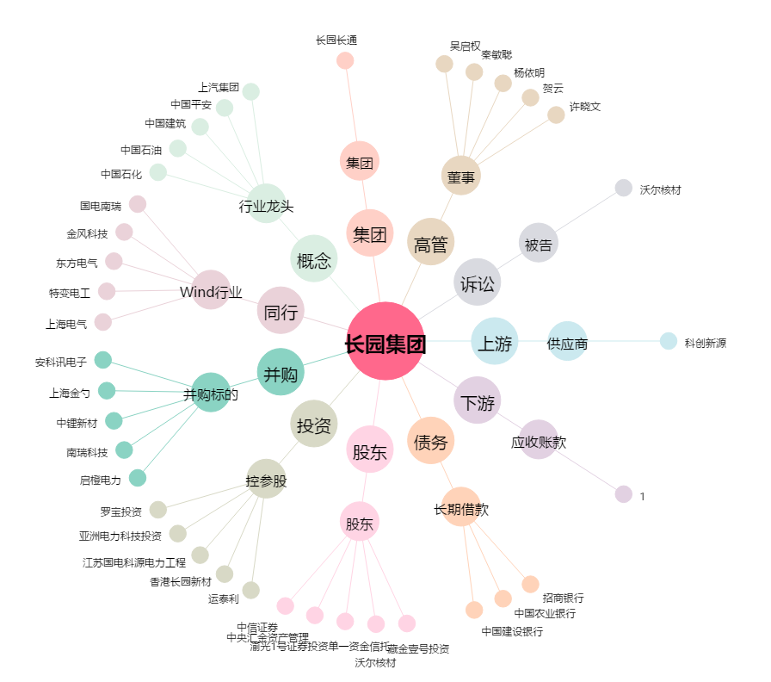
长园集团[600525.SH] - 关系概览图

